Sheet1
1. Điều kiện tiền đề

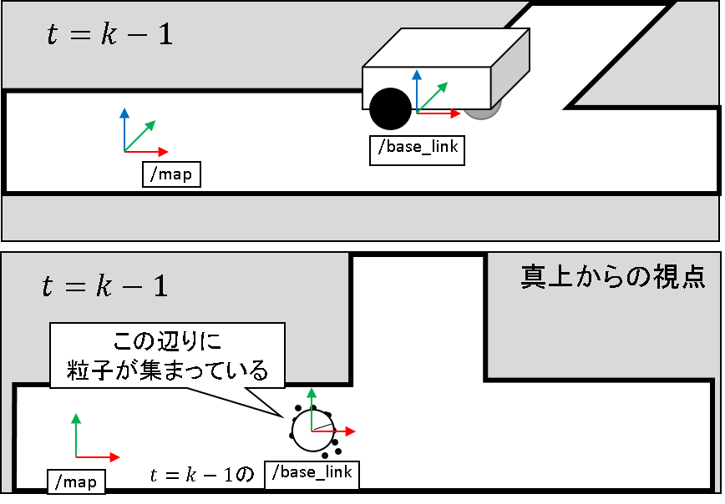

Điểm nhìn từ ngay trên

Các hạt tập trung tại vùng này

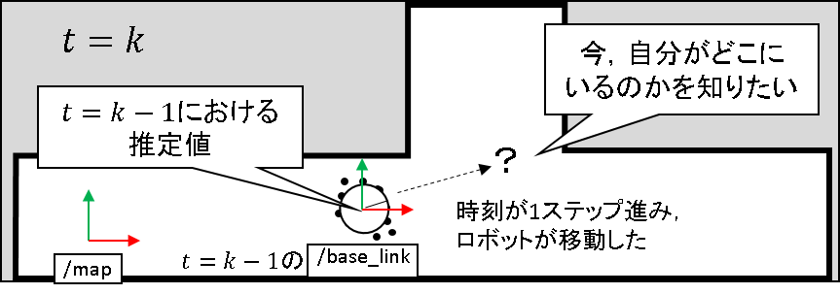
Muốn biết mình đang ở đâu

Giá trị ước tính trong
t= k-1

Time tiến đước 1 step thì robot cũng di chuyển

2. Ước tính trước dựa vào odometry

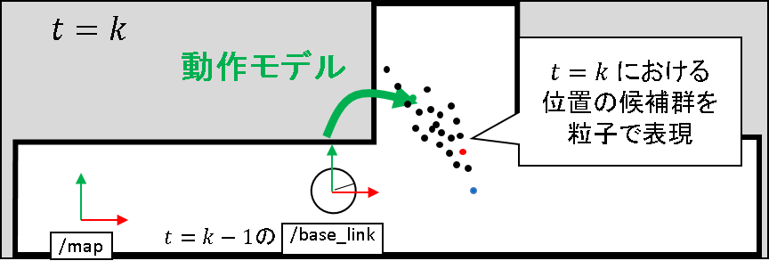
Mô hình chuyển động
Thể hiện những vị trí ứng cử với t =k bằng các hạt

3. Tính toán độ hợp lý dựa trên quan sát

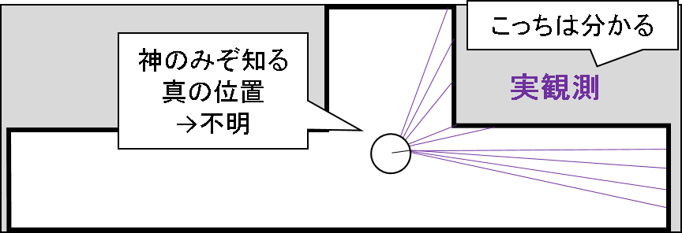
Cái này thì hiểu được
Chỉ có trời mới biết được vị trí thực =>
không xác định được
Real observation

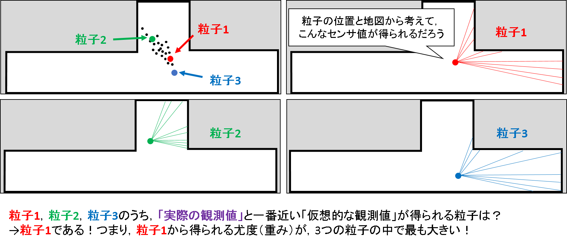
Xem xét từ vị trí hạt và map thì có thể lấy được giá trị cảm biến như thế này ?!
 | 粒子：hạt, phần tử

Trong phần từ 1,2,3, phần tử lấy được "giá trị quan xác giải định" gần nhất với "giá trị quan sát thực tế"là ? => Là phần tử 1! Tức là độ hợp lý (trọng lượng) lấy được từ phần tử 1 là to nhất trong 3 phần tử.

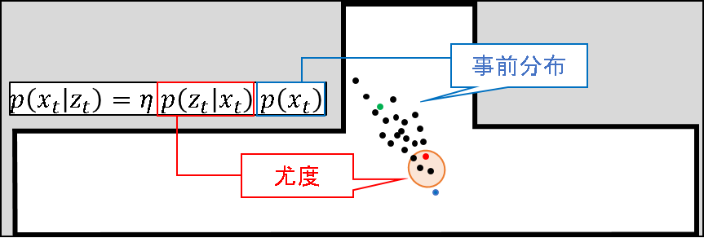
Phân phối trước

Độ hợp lý

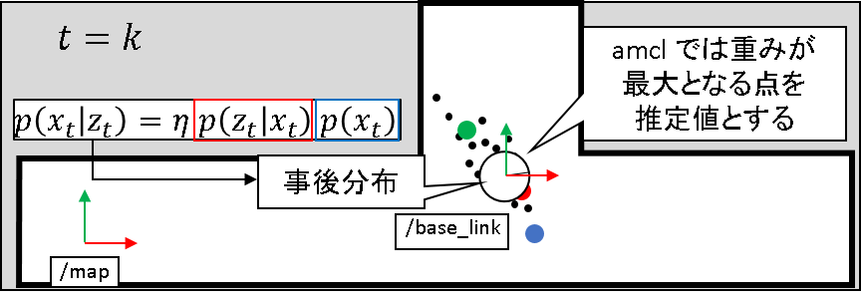
Giả sử trọng lượng trong amcl là điểm lớn nhất.

Phân phối sau

4. Mô hình khả năng (các phần trước còn gọi là: mô hình độ hợp lý)
Ở đây chắc chắn là z_exp.
Sau khi lấy được phần lớn observation bị tách ra từ đó thì xóa hạt này!
TH hàm số độ hợp lý khá hà khắc
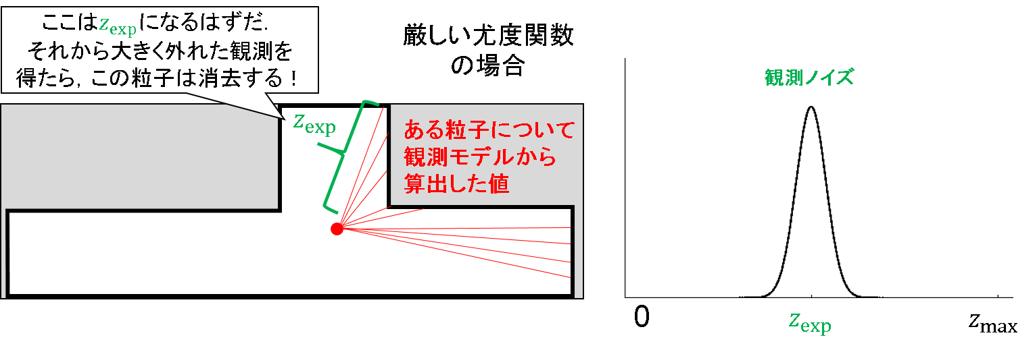
Observation noise
Về phần từ đang có, giá trị được tính ra từ mô hình quan sát

Nếu so với mô hình thì chắc chắn sẽ là z_exp nhưng giá trị quan sát quá nhỏ. Phần tử này bị xóa mất!
TH hàm số độ hợp lý khá hà khắc
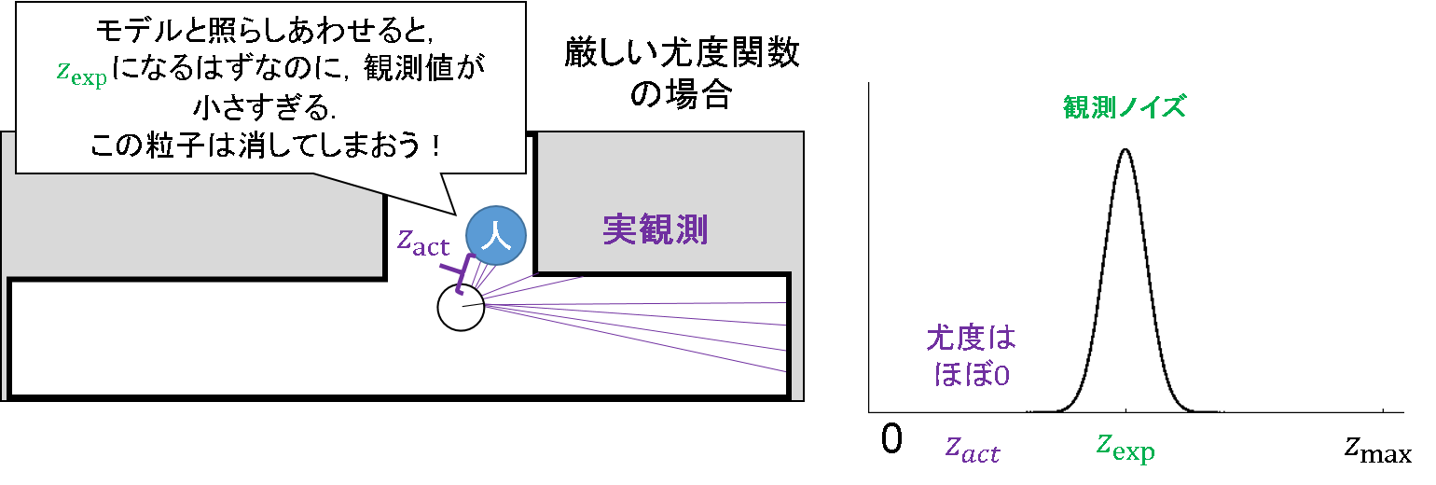

Observation noise
Real observation

Độ hợp lý gần như =0

Đây chắc chắn là z_exp . Nhưng cứ bị tách ra từ đây thì vẫn không thể nói là nhầm lẫn
Observation noise
cố định
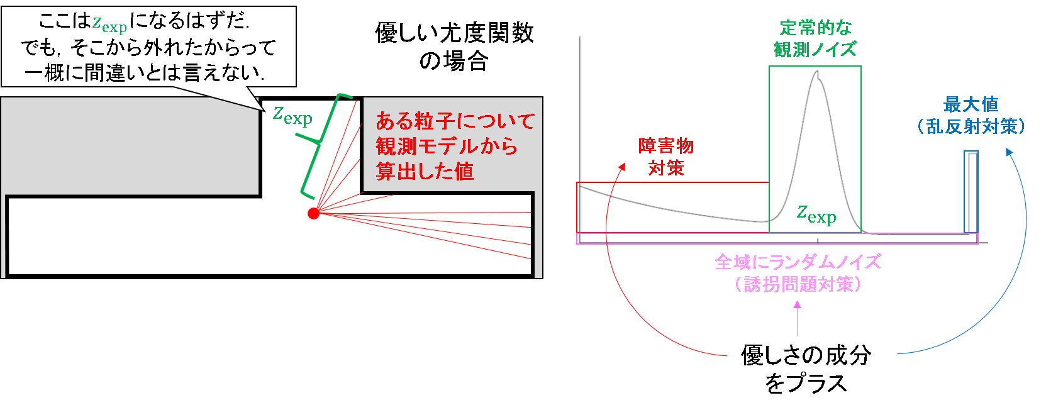
TH hàm số độ hợp lý khá hà khắc
Giá trị lớn nhất (đối phó với phản xạ khuếch tán)

Về phần từ đang có, giá trị được tính ra từ mô hình quan sát
đối phó ch ngại vật

Noise random cho toàn khu vực (đối phó với “bắt cóc”)

Plus thêm thành phần "thân thiện"

TH hàm số độ hợp lý khá hà khắc
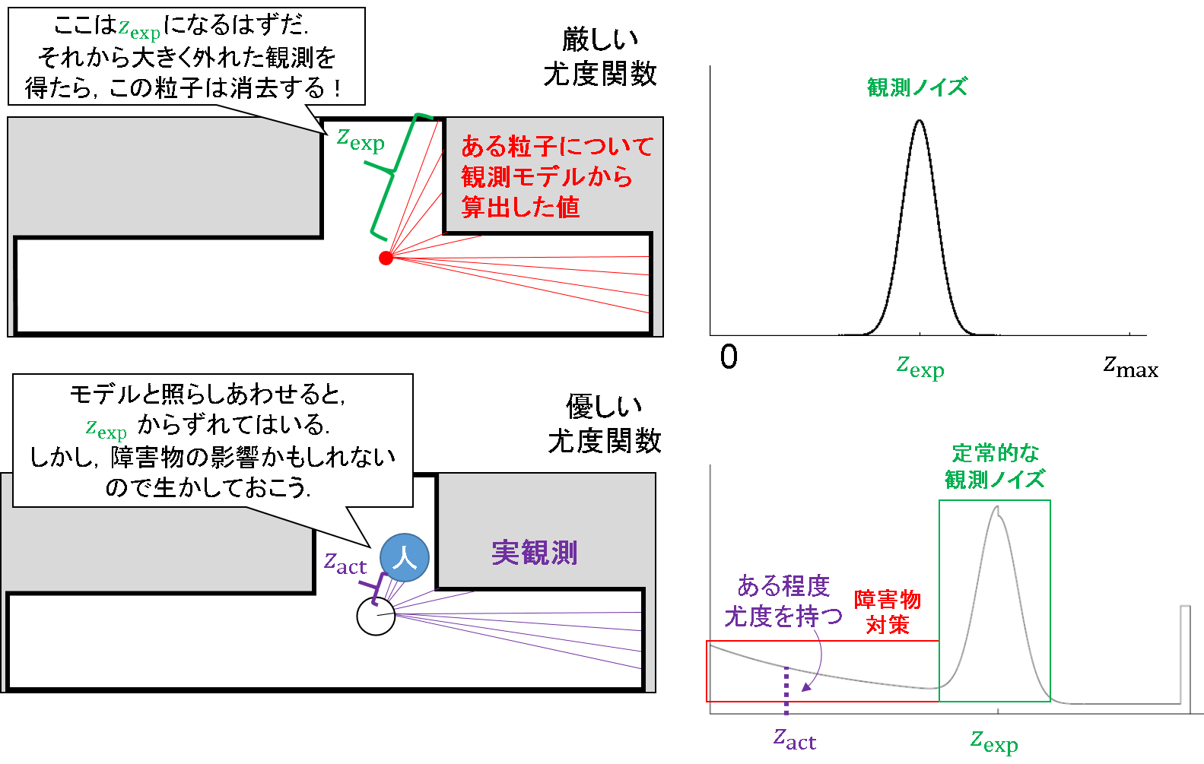
Observation noise

Về phần từ đang có, giá trị được tính ra từ mô hình quan sát

Nếu so với mô hình, thì bị lệch từ z_exp.
Tuy nhiên, có thể là ảnh hưởng từ ch ngại vật nên hãy phát huy
TH hàm số độ hợp lý khá dễ
Observation noise
cố định

Real observation
Mang độ hợp lý ở mức độ nào đó
đối phó ch ngại vật

